Table 1
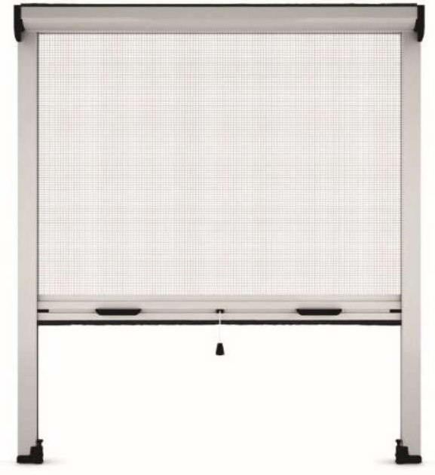
Profils en aluminium extrudé - Toile en fibre de verre plastifiée grise -
lame finale - Blocage de la lame finale par crochets polyamides réglables apparents - Coulisses avec joint anti-vent Dimensions maximales : largeur 1600 - hauteur 2500
Enroulable ECO Coloris disponibles : blanc 9010 - marron (proche 8019) - 7016 Coloris accessoires : blancs sur moustiquaire blanche et noirs sur autres couleurs Dimensions de commande = Largeur dos de coulisse - Hauteur coffre compris

H/L | 500 | 600 | 700 | 800 | 900 | 1000 | 1100 | 1200 | 1300 | 1400 | 1500 | 1600
550 | 90 | 95 | 100 | 105 | 111 | 116 | 121 | 126 | 132 | 137 | 142 | 147
650 | 93 | 98 | 103 | 108 | 113 | 118 | 124 | 130 | 135 | 140 | 145 | 150
750 | 96 | 101 | 106 | 111 | 116 | 121 | 126 | 132 | 138 | 143 | 148 | 153
850 | 99 | 104 | 109 | 114 | 119 | 124 | 130 | 135 | 140 | 145 | 151 | 156
950 | 102 | 107 | 112 | 117 | 122 | 128 | 133 | 138 | 143 | 148 | 153 | 159
1050 | 104 | 110 | 115 | 120 | 125 | 131 | 136 | 141 | 146 | 151 | 156 | 161
1150 | 107 | 112 | 117 | 123 | 129 | 134 | 139 | 144 | 149 | 154 | 159 | 164
1250 | 110 | 115 | 120 | 125 | 131 | 137 | 142 | 147 | 152 | 157 | 162 | 167
1350 | 113 | 118 | 123 | 129 | 134 | 139 | 144 | 150 | 155 | 160 | 165 | 170
1450 | 116 | 121 | 126 | 132 | 137 | 142 | 147 | 152 | 157 | 163 | 168 | 173
1550 |  | 124 | 130 | 135 | 140 | 145 | 150 | 155 | 160 | 165 | 171 | 176
1650 |  | 128 | 133 | 138 | 143 | 148 | 153 | 158 | 163 | 168 | 173 | 179
1750 |  | 135 | 141 | 147 | 152 | 158 | 164 | 170 | 176 | 183 | 188 | 194
1850 |  | 138 | 144 | 149 | 155 | 161 | 167 | 173 | 180 | 185 | 191 | 197
1950 |  | 141 | 146 | 152 | 158 | 164 | 170 | 176 | 182 | 188 | 194 | 200
2050 |  | 143 | 149 | 155 | 161 | 167 | 173 | 179 | 185 | 191 | 197 | 203
2150 |  | 146 | 152 | 158 | 164 | 170 | 175 | 182 | 188 | 194 | 200 | 206
2250 |  | 149 | 155 | 161 | 167 | 172 | 179 | 185 | 191 | 197 | 203 | 208
2350 |  | 152 | 158 | 164 | 170 | 175 | 182 | 188 | 194 | 200 | 205 | 211

Table 2
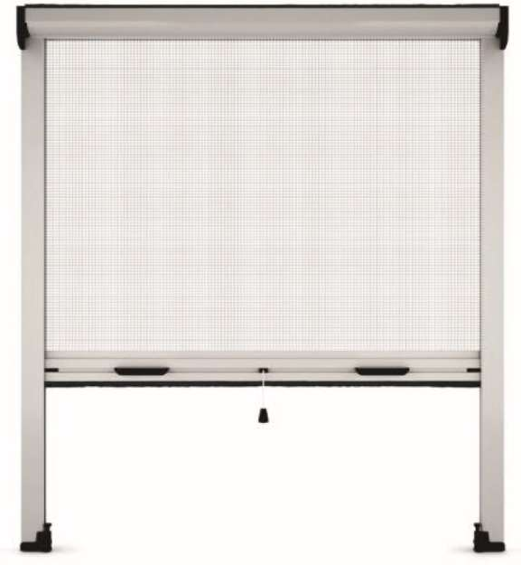
Profils en aluminium extrudé - Toile en fibre de verre plastifiée grise -
lame finale - Blocage de la lame finale par crochets polyamides réglables apparents - Coulisses avec joint anti-vent - Frein et ressort réglable en façade Dimensions maximales : largeur 1600 - hauteur 2500
Enroulable ECO + (coloris standard) Coloris disponibles : blanc 9010 - marron (proche 8019) - 7016 Coloris accessoires : blancs sur moustiquaire blanche et noirs sur autres couleurs Dimensions de commande = Largeur dos de coulisse - Hauteur coffre compris
 | Frein à partir de largeur 600
H/L | 500 | 600 | 700 | 800 | 900 | 1000 | 1100 | 1200 | 1300 | 1400 | 1500 | 1600
550 | 93 | 112 | 117 | 122 | 126 | 132 | 137 | 142 | 147 | 152 | 156 | 161
650 | 95 | 115 | 120 | 124 | 130 | 135 | 140 | 145 | 150 | 154 | 159 | 164
750 | 98 | 117 | 122 | 128 | 133 | 138 | 143 | 147 | 152 | 157 | 162 | 167
850 | 101 | 120 | 125 | 131 | 136 | 140 | 145 | 150 | 155 | 160 | 165 | 169
950 | 103 | 123 | 129 | 133 | 138 | 143 | 148 | 153 | 158 | 162 | 167 | 172
1050 | 106 | 126 | 131 | 136 | 141 | 146 | 151 | 155 | 160 | 165 | 170 | 175
1150 | 109 | 129 | 134 | 139 | 144 | 149 | 153 | 158 | 163 | 168 | 173 | 179
1250 | 112 | 132 | 137 | 142 | 146 | 151 | 156 | 161 | 166 | 171 | 175 | 181
1350 | 114 | 135 | 139 | 144 | 149 | 154 | 159 | 164 | 168 | 173 | 179 | 184
1450 | 117 | 137 | 142 | 147 | 152 | 157 | 161 | 166 | 171 | 176 | 182 | 187
1550 |  | 140 | 145 | 150 | 155 | 159 | 164 | 169 | 174 | 180 | 185 | 189
1650 |  | 143 | 148 | 152 | 157 | 162 | 167 | 172 | 177 | 182 | 187 | 192
1750 |  | 150 | 155 | 161 | 166 | 172 | 177 | 184 | 189 | 195 | 201 | 206
1850 |  | 152 | 158 | 163 | 169 | 175 | 181 | 187 | 192 | 198 | 203 | 209
1950 |  | 155 | 161 | 166 | 172 | 177 | 184 | 189 | 195 | 200 | 206 | 212
2050 |  | 158 | 163 | 169 | 174 | 181 | 187 | 192 | 198 | 203 | 209 | 214
2150 |  | 161 | 166 | 172 | 177 | 184 | 189 | 195 | 200 | 206 | 211 | 217
2250 |  | 163 | 169 | 174 | 181 | 186 | 192 | 197 | 203 | 209 | 214 | 220
2350 |  | 166 | 171 | 177 | 184 | 189 | 195 | 200 | 206 | 211 | 217 | 222
Enroulable ECO + (autres couleurs) Coloris disponibles : Coloris RAL : 1013 - 9006 - 3005 - 6009 - 7022 - 8017 - noir Coloris STRUTURE : blanc 9010 - 1013 - 9016 - 6005 - 8014 - 8017 - 9001 Coloris accessoires : blancs sur moustiquaire blanche et noirs sur autres couleurs Dimensions de commande = Largeur dos de coulisse - Hauteur coffre compris
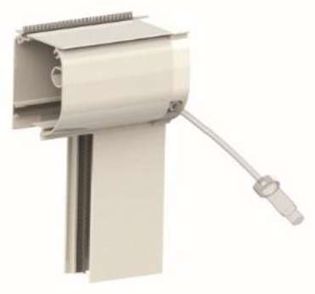
 | Frein à partir de largeur 600
H/L | 500 | 600 | 700 | 800 | 900 | 1000 | 1100 | 1200 | 1300 | 1400 | 1500 | 1600
550 | 168 | 168 | 168 | 168 | 168 | 168 | 168 | 168 | 168 | 168 | 168 | 168
650 | 168 | 168 | 168 | 168 | 168 | 168 | 168 | 168 | 168 | 168 | 168 | 168
750 | 168 | 168 | 168 | 168 | 168 | 168 | 168 | 168 | 168 | 168 | 168 | 168
850 | 168 | 168 | 168 | 168 | 168 | 168 | 168 | 168 | 168 | 168 | 168 | 168
950 | 168 | 168 | 168 | 168 | 168 | 168 | 168 | 168 | 168 | 168 | 168 | 168
1050 | 168 | 168 | 168 | 168 | 168 | 168 | 168 | 168 | 168 | 168 | 171 | 183
1150 | 168 | 168 | 168 | 168 | 168 | 168 | 168 | 168 | 168 | 175 | 186 | 197
1250 | 168 | 168 | 168 | 168 | 168 | 168 | 168 | 168 | 179 | 190 | 200 | 211
1350 | 168 | 168 | 168 | 168 | 168 | 168 | 168 | 179 | 190 | 200 | 214 | 225
1450 | 168 | 168 | 168 | 168 | 168 | 168 | 175 | 190 | 200 | 214 | 225 | 240
1550 |  | 168 | 168 | 168 | 168 | 171 | 186 | 200 | 211 | 225 | 240 | 254
1650 |  | 168 | 168 | 168 | 168 | 179 | 193 | 211 | 225 | 240 | 254 | 268
1750 |  | 168 | 168 | 168 | 171 | 190 | 204 | 221 | 236 | 250 | 268 | 283
1850 |  | 168 | 168 | 168 | 183 | 197 | 214 | 233 | 247 | 264 | 278 | 297
1950 |  | 168 | 168 | 171 | 190 | 207 | 225 | 243 | 257 | 275 | 293 | 311
2050 |  | 168 | 168 | 179 | 197 | 214 | 233 | 254 | 271 | 290 | 307 | 325
2150 |  | 168 | 168 | 186 | 204 | 225 | 243 | 264 | 283 | 300 | 321 | 340
2250 |  | 168 | 171 | 193 | 214 | 233 | 254 | 275 | 293 | 314 | 333 | 354
2350 |  | 168 | 179 | 200 | 221 | 243 | 264 | 286 | 304 | 325 | 347 | 368

Table 3
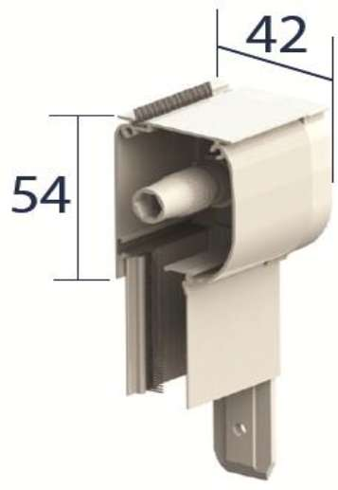
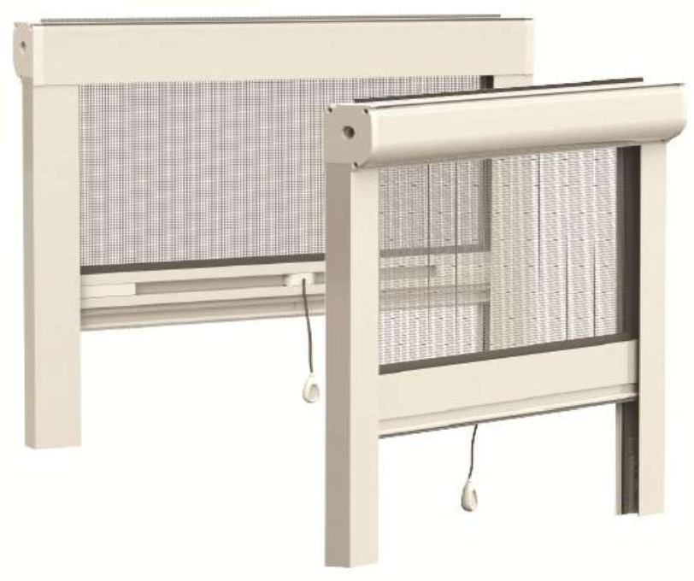
Profils en aluminium extrudé - Toile en fibre de verre plastifiée grise -
autonome du coffre sur les coulisses par pattes latérales - Ressort
système «clic clac», réglable en hauteur - Ouverture par simple poussée sur la barre de charge - Coulisses avec joint anti-vent Dimensions : largeur de 500 à 1600 (frein à partir de 600) - hauteur maximale 2500
Coloris disponibles : Coloris RAL : Blanc 9010 - 1013 - 3005 - 6009 - 7016 - 7022 - 8017 - 9006 - Noir - Marron (proche 8019) Coloris structurés : Blanc - 1013 - 9016 - 6005 - 8017 - 8014 - 9001 Coloris accessoires : blancs sur moustiquaire blanche et noirs sur autres couleurs Enroulable AGLAE Dimensions de commande = Largeur dos de coulisse - Hauteur coffre compris

 | Frein à partir de largeur 600
H/L | 500 | 600 | 700 | 800 | 900 | 1000 | 1100 | 1200 | 1300 | 1400 | 1500 | 1600
550 | 175 | 175 | 175 | 175 | 175 | 175 | 175 | 175 | 175 | 175 | 175 | 175
650 | 175 | 175 | 175 | 175 | 175 | 175 | 175 | 175 | 175 | 175 | 175 | 175
750 | 175 | 175 | 175 | 175 | 175 | 175 | 175 | 175 | 175 | 175 | 175 | 175
850 | 175 | 175 | 175 | 175 | 175 | 175 | 175 | 175 | 175 | 175 | 175 | 175
950 | 175 | 175 | 175 | 175 | 175 | 175 | 175 | 175 | 175 | 175 | 175 | 179
1050 | 175 | 175 | 175 | 175 | 175 | 175 | 175 | 175 | 175 | 175 | 183 | 193
1150 | ##### | 175 | 175 | 175 | 175 | 175 | 175 | 175 | 175 | 186 | 197 | 207
1250 | ##### | 175 | 175 | 175 | 175 | 175 | 175 | 175 | 186 | 200 | 211 | 225
1350 | ##### | 175 | 175 | 175 | 175 | 175 | 175 | 186 | 200 | 214 | 225 | 240
1450 | ##### | 175 | 175 | 175 | 175 | 175 | 186 | 200 | 211 | 225 | 240 | 254
1550 | ##### | 175 | 175 | 175 | 175 | 179 | 197 | 211 | 225 | 240 | 254 | 268
1650 | ##### | 175 | 175 | 175 | 175 | 190 | 207 | 221 | 236 | 254 | 268 | 286
1750 | ##### | 175 | 175 | 175 | 183 | 200 | 218 | 233 | 250 | 268 | 283 | 300
1850 | ##### | 175 | 175 | 175 | 193 | 211 | 225 | 243 | 261 | 278 | 297 | 314
1950 | ##### | 175 | 175 | 183 | 200 | 218 | 236 | 257 | 275 | 293 | 311 | 328
2050 | ##### | 175 | 175 | 190 | 207 | 228 | 247 | 268 | 286 | 307 | 325 | 347
2150 | ##### | 175 | 175 | 197 | 218 | 240 | 257 | 278 | 300 | 321 | 340 | 361
2250 | ##### | 175 | 183 | 204 | 225 | 247 | 268 | 290 | 311 | 333 | 354 | 375
2350 | ##### | 175 | 190 | 211 | 236 | 257 | 278 | 300 | 325 | 347 | 368 | 393

Table 4
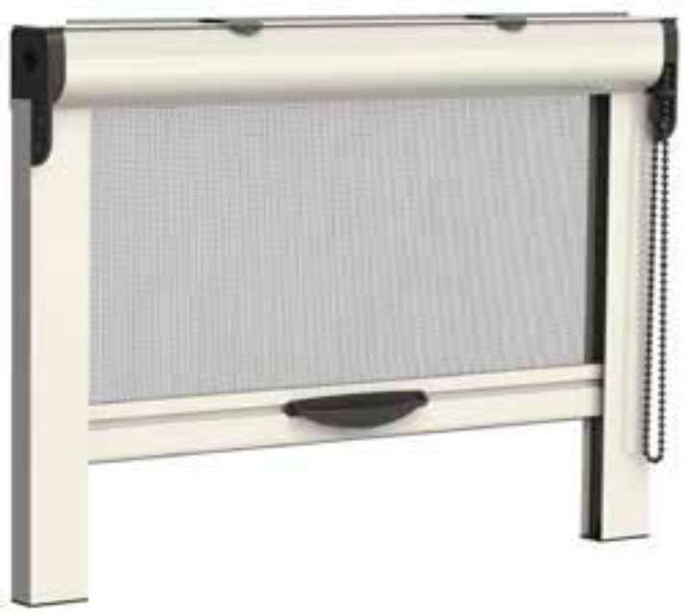
Profils en aluminium extrudé - Toile en fibre de
équipée d'un système tendeur de chaîne - Coulisses avec joint anti-vent Dimensions : largeur de 600 à 1600 - hauteur maximale 2500
Coloris disponibles : Coloris RAL : Blanc 9010 - 1013 - 3005 - 6009 - 7016 - 7022 - 8017 - 9006 - Noir - Marron (proche 8019) Coloris structurés : Blanc - 1013 - 9016 - 6005 - 8017 - 8014 - 9001 Coloris accessoires : blancs sur moustiquaire blanche et noirs sur autres couleurs Enroulable CECIAS Dimensions de commande = Largeur dos de coulisse - Hauteur coffre compris

H/L | 600 | 700 | 800 | 900 | 1000 | 1100 | 1200 | 1300 | 1400 | 1500 | 1600
550 | 154 | 154 | 154 | 154 | 154 | 154 | 154 | 154 | 154 | 154 | 154
650 | 154 | 154 | 154 | 154 | 154 | 154 | 154 | 154 | 154 | 154 | 154
750 | 154 | 154 | 154 | 154 | 154 | 154 | 154 | 154 | 154 | 154 | 154
850 | 154 | 154 | 154 | 154 | 154 | 154 | 154 | 154 | 154 | 154 | 154
950 | 154 | 154 | 154 | 154 | 154 | 154 | 154 | 154 | 154 | 154 | 154
1050 | 154 | 154 | 154 | 154 | 154 | 154 | 154 | 154 | 154 | 161 | 171
1150 | 154 | 154 | 154 | 154 | 154 | 154 | 154 | 154 | 164 | 175 | 190
1250 | 154 | 154 | 154 | 154 | 154 | 154 | 154 | 164 | 179 | 193 | 204
1350 | 154 | 154 | 154 | 154 | 154 | 154 | 164 | 179 | 193 | 207 | 221
1450 | 154 | 154 | 154 | 154 | 154 | 164 | 179 | 193 | 207 | 221 | 236
1550 |  | 154 | 154 | 154 | 157 | 175 | 190 | 204 | 221 | 236 | 254
1650 |  | 154 | 154 | 154 | 168 | 186 | 200 | 218 | 236 | 250 | 268
1750 |  | 154 | 154 | 161 | 179 | 197 | 214 | 233 | 250 | 268 | 286
1850 |  | 154 | 154 | 171 | 190 | 207 | 225 | 243 | 264 | 283 | 300
1950 |  | 154 | 161 | 179 | 200 | 218 | 240 | 257 | 278 | 297 | 318
2050 |  | 154 | 168 | 190 | 207 | 228 | 250 | 271 | 293 | 311 | 333
2150 |  | 154 | 175 | 197 | 218 | 240 | 261 | 286 | 307 | 328 | 350
2250 |  | 161 | 183 | 207 | 228 | 250 | 275 | 297 | 321 | 343 | 364
2350 |  | 168 | 193 | 214 | 240 | 264 | 286 | 311 | 336 | 357 | 383

Table 5
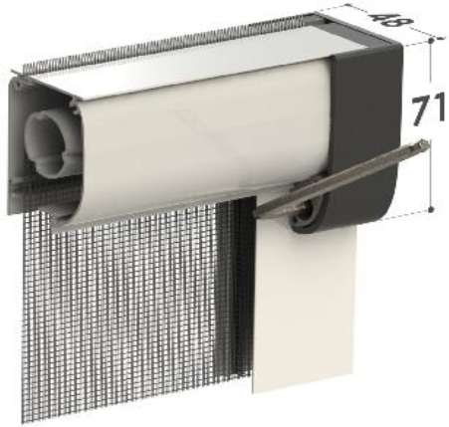
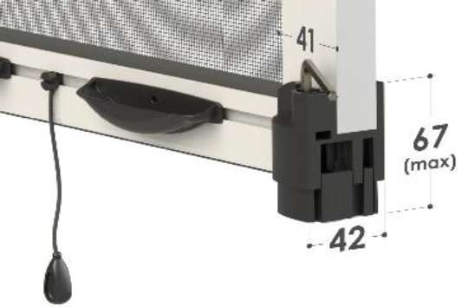
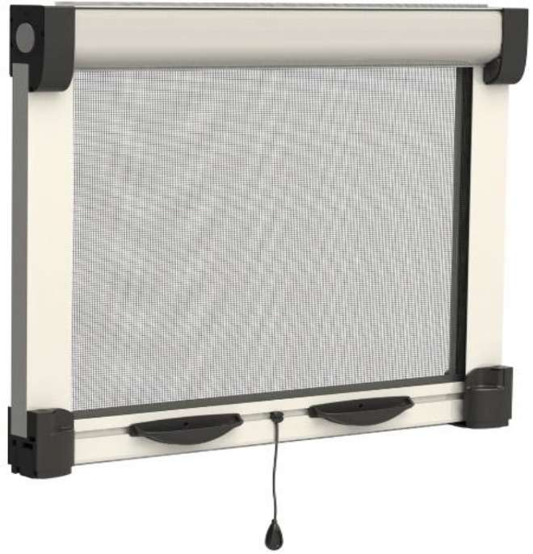
Profils en aluminium extrudé - Toile en fibre de verre plastifiée grise - Pose sans fixation, par système d'expansion avec clé
de la lame finale par crochets polyamides réglables invisibles - Coulisses avec joint anti-vent Dimensions : largeur de 500 à 1600 - hauteur maximale 2500
Coloris disponibles : Coloris RAL : Blanc 9010 - 1013 - 3005 - 6009 - 7016 - 7022 - 8017 - 9006 - Noir - Marron (proche 8019) Coloris structurés : Blanc - 1013 - 9016 - 6005 - 8017 - 8014 - 9001 Coloris accessoires : blancs sur moustiquaire blanche et noirs sur autres couleurs Enroulable LIPS Dimensions de commande = Largeur dos de coulisse - Hauteur coffre compris

 | Frein à partir de largeur 600
H/L | 500 | 600 | 700 | 800 | 900 | 1000 | 1100 | 1200 | 1300 | 1400 | 1500 | 1600
550 | 171 | 171 | 171 | 171 | 171 | 171 | 171 | 171 | 171 | 171 | 171 | 171
650 | 171 | 171 | 171 | 171 | 171 | 171 | 171 | 171 | 171 | 171 | 171 | 171
750 | 171 | 171 | 171 | 171 | 171 | 171 | 171 | 171 | 171 | 171 | 171 | 171
850 | 171 | 171 | 171 | 171 | 171 | 171 | 171 | 171 | 171 | 171 | 171 | 171
950 | 171 | 171 | 171 | 171 | 171 | 171 | 171 | 171 | 171 | 171 | 171 | 171
1050 | 171 | 171 | 171 | 171 | 171 | 171 | 171 | 171 | 171 | 171 | 179 | 190
1150 | 171 | 171 | 171 | 171 | 171 | 171 | 171 | 171 | 171 | 183 | 193 | 204
1250 | 171 | 171 | 171 | 171 | 171 | 171 | 171 | 171 | 183 | 197 | 207 | 221
1350 | 171 | 171 | 171 | 171 | 171 | 171 | 171 | 183 | 197 | 211 | 221 | 236
1450 | 171 | 171 | 171 | 171 | 171 | 171 | 183 | 197 | 211 | 225 | 236 | 250
1550 |  | 171 | 171 | 171 | 171 | 175 | 193 | 207 | 221 | 236 | 254 | 268
1650 |  | 171 | 171 | 171 | 171 | 186 | 204 | 218 | 236 | 250 | 268 | 283
1750 |  | 171 | 171 | 171 | 179 | 197 | 214 | 228 | 247 | 264 | 283 | 300
1850 |  | 171 | 171 | 171 | 186 | 207 | 225 | 243 | 261 | 278 | 297 | 314
1950 |  | 171 | 171 | 179 | 197 | 214 | 236 | 254 | 271 | 293 | 311 | 333
2050 |  | 171 | 171 | 186 | 204 | 225 | 247 | 264 | 286 | 307 | 325 | 347
2150 |  | 171 | 171 | 193 | 214 | 236 | 257 | 278 | 300 | 318 | 340 | 361
2250 |  | 171 | 179 | 200 | 221 | 247 | 268 | 290 | 311 | 333 | 357 | 378
2350 |  | 171 | 186 | 207 | 233 | 254 | 278 | 300 | 325 | 347 | 371 | 393

Table 6
Profils en aluminium extrudé - Toile BLACKLINE noire -
par cordon - Ouverture par simple poussée sur la barre de charge - Système de réglage des coulisses télescopique - Maintien latéral de la toile par un jonc intégré à la coulisse
toile BLACKLINE et 2600 en toile fibre
Coloris disponibles : Coloris RAL : Blanc 9010 - 1013 - 3005 - 6009 - 7016 - 7022 - 8017 - Noir - Marron (proche 8019). En plus-value : 9006 Coloris structurés : Blanc - 1013 - 6005 - 7001 - 7012 - 7016 - 7035 - 8017 - 8014 - 9001 - 9016 Coloris accessoires : blancs sur moustiquaire blanche et noirs sur autres couleurs Enroulable AURA Dimensions de commande = Largeur dos de coulisse - Hauteur coffre compris
 | Avec frein
H/L | 800 | 900 | 1000 | 1100 | 1200 | 1300 | 1400 | 1500 | 1600 | 1700 | 1800 | 1900 | 2000 | 2100
550 | 233 | 233 | 233 | 233 | 233 | 233 | 233 | 233 | 233 | 233 | 233 | 233 | 233 | 233
650 | 233 | 233 | 233 | 233 | 233 | 233 | 233 | 233 | 233 | 233 | 233 | 233 | 233 | 233
750 | 233 | 233 | 233 | 233 | 233 | 233 | 233 | 233 | 233 | 233 | 233 | 233 | 233 | 243
850 | 233 | 233 | 233 | 233 | 233 | 233 | 233 | 233 | 233 | 233 | 236 | 250 | 261 | 275
950 | 233 | 233 | 233 | 233 | 233 | 233 | 233 | 233 | 236 | 250 | 264 | 278 | 293 | 307
1050 | 233 | 233 | 233 | 233 | 233 | 233 | 233 | 243 | 257 | 275 | 290 | 307 | 321 | 340
1150 | 233 | 233 | 233 | 233 | 233 | 233 | 247 | 264 | 283 | 300 | 318 | 336 | 354 | 371
1250 | 233 | 233 | 233 | 233 | 233 | 250 | 268 | 290 | 307 | 325 | 347 | 364 | 386 | 404
1350 | 233 | 233 | 233 | 233 | 250 | 271 | 290 | 311 | 333 | 354 | 375 | 393 | 414 | 436
1450 | 233 | 233 | 233 | 247 | 268 | 290 | 311 | 336 | 357 | 378 | 400 | 421 | 447 | 468
1550 | 233 | 233 | 240 | 264 | 286 | 311 | 333 | 357 | 383 | 404 | 428 | 454 | 475 | 500
1650 | 233 | 233 | 254 | 278 | 304 | 328 | 354 | 378 | 407 | 432 | 457 | 482 | 507 | 532
1750 | 233 | 243 | 268 | 297 | 321 | 350 | 375 | 404 | 428 | 457 | 482 | 511 | 536 | 564
1850 | 233 | 257 | 286 | 314 | 343 | 368 | 397 | 425 | 454 | 482 | 511 | 540 | 568 | 597
1950 | 240 | 271 | 300 | 328 | 361 | 390 | 418 | 450 | 478 | 507 | 540 | 568 | 597 | 628
2050 | 254 | 283 | 314 | 347 | 378 | 411 | 440 | 471 | 504 | 536 | 564 | 597 | 628 | 661
2150 | 264 | 297 | 333 | 364 | 397 | 428 | 461 | 497 | 528 | 561 | 593 | 625 | 661 | 693
2250 | 278 | 311 | 347 | 378 | 414 | 450 | 482 | 518 | 554 | 585 | 621 | 657 | 690 | 725
2350 | 290 | 325 | 361 | 397 | 432 | 468 | 504 | 540 | 575 | 614 | 650 | 685 | 721 | 757
Plus-value couleurs : voir page 23

 |  |  |  |  |  |  |  |  |  |  |  |  |  |  | 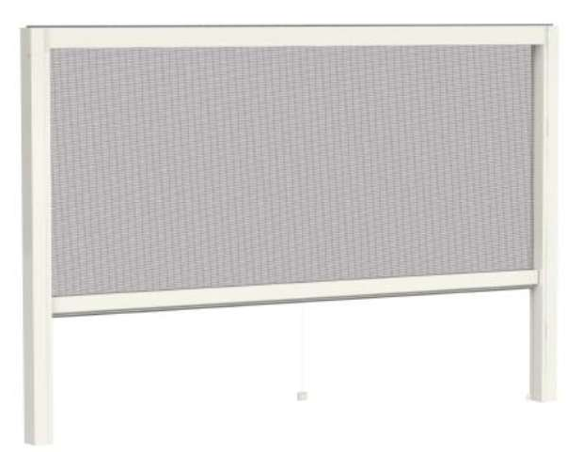
 |  |  |  |  |  |  |  |  |  |  |  |  |  |  | 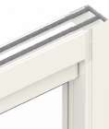
 |  |  |  |  |  |  |  |  |  |  |  |  |  |  | 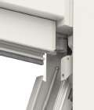
 |  |  |  |  |  |  |  |  |  |  |  |  |  |  | 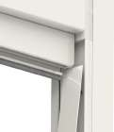

Table 7
Profils en aluminium extrudé - Tension par ressort à tension
fermeture à aimant - Système de fixation à baïonnette - Toile en fibre de verre plastifiée grise - Rail de guidage au sol de 4 mm et maintien de la toile par système chenille agrippant la toile Dimensions : largeur maximale 1500 par vantail - hauteur de 1500 à 2500

Coloris disponibles : Coloris RAL : Blanc 9010 - 1013 - 3005 - 6009 - 7016 - 7022 - 8017 - Noir - Marron (proche 8019). En plus-value : 9006 Coloris structurés : Blanc - 1013 - 9016 - 6005 - 8017 - 8014 - 9001 Coloris accessoires : blancs sur moustiquaire blanche et noirs sur autres couleurs Enroulable latérale ZEPHYR - 1 vantail Dimensions de commande = Largeur dos de coulisse - Hauteur coffre compris
H/L | 800 | 900 | 1000 | 1100 | 1200 | 1300 | 1400 | 1500
1500 | 411 | 411 | 411 | 411 | 411 | 441
1550 | 411 | 411 | 411 | 411 | 434 | 466
1650 | 411 | 411 | 411 | 418 | 455 | 496 | 532
1750 | 411 | 411 | 411 | 441 | 481 | 521 | 562 | 602
1850 | 411 | 411 | 422 | 463 | 507 | 547 | 592 | 631
1950 | 411 | 411 | 441 | 485 | 528 | 573 | 617 | 661
2050 | 411 | 415 | 463 | 510 | 555 | 602 | 647 | 694
2150 | 411 | 437 | 485 | 532 | 580 | 628 | 675 | 723
2250 | 411 | 455 | 503 | 555 | 606 | 654 | 705 | 757
2350 | 418 | 473 | 525 | 576 | 628 | 679 | 734 | 785
Enroulable latérale ZEPHYR - 2 vantaux Dimensions de commande = Largeur dos de coulisse - Hauteur coffre compris
H/L | 1400 | 1500 | 1600 | 1700 | 1800 | 1900 | 2000 | 2100 | 2200 | 2300 | 2400 | 2500 | 2600 | 2700 | 2800 | 2900 | 3000
1500 | 822 | 822 | 822 | 822 | 822 | 822 | 822 | 822 | 822 | 822 | 822 | 822 | 822
1550 | 822 | 822 | 822 | 822 | 822 | 822 | 822 | 822 | 822 | 822 | 822 | 822 | 826 | 859
1650 | 822 | 822 | 822 | 822 | 822 | 822 | 822 | 822 | 822 | 822 | 822 | 849 | 881 | 914 | 948 | 980
1750 | 822 | 822 | 822 | 822 | 822 | 822 | 822 | 822 | 822 | 826 | 863 | 900 | 932 | 969 | 1006 | 1042 | 1076
1850 | 822 | 822 | 822 | 822 | 822 | 822 | 822 | 822 | 837 | 874 | 911 | 951 | 987 | 1024 | 1065 | 1102 | 1138
1950 | 822 | 822 | 822 | 822 | 822 | 822 | 822 | 840 | 881 | 922 | 962 | 1003 | 1039 | 1079 | 1120 | 1161 | 1201
2050 | 822 | 822 | 822 | 822 | 822 | 822 | 840 | 885 | 925 | 969 | 1010 | 1051 | 1094 | 1134 | 1179 | 1219 | 1263
2150 | 822 | 822 | 822 | 822 | 822 | 837 | 881 | 925 | 969 | 1014 | 1058 | 1102 | 1145 | 1189 | 1234 | 1278 | 1322
2250 | 822 | 822 | 822 | 822 | 830 | 877 | 925 | 969 | 1017 | 1061 | 1109 | 1153 | 1201 | 1244 | 1292 | 1340 | 1384
2350 | 822 | 822 | 822 | 822 | 870 | 918 | 966 | 1014 | 1061 | 1109 | 1157 | 1205 | 1253 | 1304 | 1352 | 1399 | 1446
Plus-value couleurs : voir page 23

 |  |  |  |  |  |  |  |  |  |  | 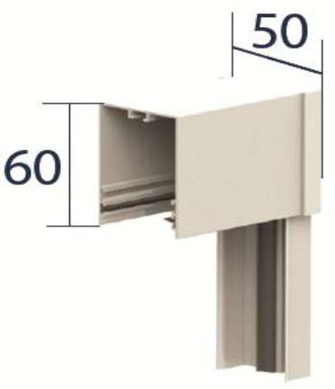
 |  |  |  |  |  |  |  |  |  |  |  |  |  |  |  | 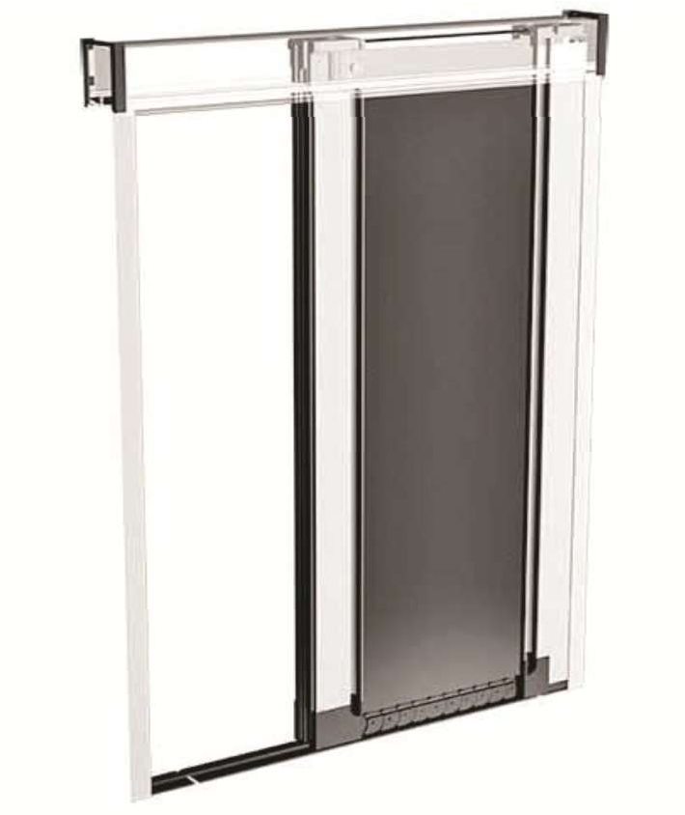

Table 8
Gamme EOLE - Moustiquaire enroulable latérale BOREE

Profils en aluminium extrudé - Toile BLACKLINE noire - Rail de guidage au sol en aluminium extra plat (2 mm) et maintien de la
fermeture à aimant - Système de fixation à baïonnette - Ouverture latérale en 1 vantail et centrale sur 2 vantaux

2000 en toile fibre - hauteur de 1500 à 2500

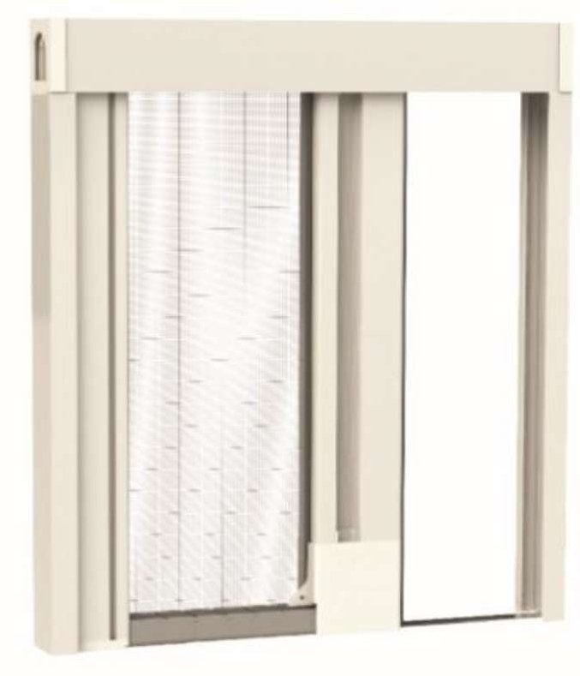
Coloris disponibles : Coloris RAL : Blanc 9010 - 1013 - 3005 - 6009 - 7016 - 7022 - 8017 - 9006 - Noir - Marron (proche 8019) Coloris structurés : Blanc - 1013 - 6005 - 7001 - 7012 - 7016 - 7035 - 8017 - 8014 - 9001 - 9016 Coloris accessoires : blancs sur moustiquaire blanche et noirs sur autres couleurs Enroulable latérale BOREE - 1 vantail Dimensions de commande = Largeur dos de coulisse - Hauteur coffre compris
H/L | 800 | 900 | 1000 | 1100 | 1200 | 1300 | 1400 | 1500 | 1600 | 1700 | 1800 | 1900 | 2000
1500 | 503 | 503 | 503 | 503 | 503 | 538
1550 | 503 | 503 | 503 | 503 | 527 | 572
1650 | 503 | 503 | 503 | 510 | 558 | 604 | 649
1750 | 503 | 503 | 503 | 538 | 587 | 634 | 683 | 735
1850 | 503 | 503 | 513 | 565 | 617 | 669 | 721 | 770 | 822
1950 | 503 | 503 | 541 | 593 | 649 | 701 | 756 | 808 | 864 | 916
2050 | 503 | 510 | 565 | 621 | 676 | 735 | 791 | 847 | 902 | 957 | 1016
2150 | 503 | 530 | 590 | 649 | 708 | 766 | 825 | 884 | 944 | 1003 | 1061 | 1120
2250 | 503 | 555 | 614 | 676 | 738 | 798 | 860 | 922 | 981 | 1043 | 1107 | 1165 | 1228
2350 | 513 | 575 | 639 | 704 | 766 | 832 | 895 | 957 | 1023 | 1085 | 1152 | 1214 | 1276
Enroulable latérale BOREE - 2 vantaux Dimensions de commande = Largeur dos de coulisse - Hauteur coffre compris

H/L | 1400 | 1600 | 1800 | 2000 | 2200 | 2300 | 2400 | 2500 | 2600 | 2700 | 2800 | 2900 | 3000 | 3100 | 3200 | 3300 | 3400 | 3500 | 3600 | 3700 | 3800 | 3900 | 4000
1500 | 1003 | 1003 | 1003 | 1003 | 1003 | 1003 | 1003 | 1003 | 1003
1550 | 1003 | 1003 | 1003 | 1003 | 1003 | 1003 | 1003 | 1003 | 1009 | 1048
1650 | 1003 | 1003 | 1003 | 1003 | 1003 | 1003 | 1003 | 1033 | 1075 | 1117 | 1159 | 1200
1750 | 1003 | 1003 | 1003 | 1003 | 1003 | 1009 | 1055 | 1095 | 1141 | 1182 | 1228 | 1273 | 1315 | 1360
1850 | 1003 | 1003 | 1003 | 1003 | 1020 | 1065 | 1113 | 1159 | 1207 | 1252 | 1297 | 1345 | 1390 | 1436 | 1484 | 1529
1950 | 1003 | 1003 | 1003 | 1003 | 1075 | 1124 | 1172 | 1221 | 1269 | 1318 | 1367 | 1415 | 1467 | 1516 | 1564 | 1613 | 1662 | 1710
2050 | 1003 | 1003 | 1003 | 1026 | 1130 | 1182 | 1231 | 1283 | 1335 | 1387 | 1439 | 1488 | 1540 | 1592 | 1644 | 1696 | 1744 | 1796 | 1848 | 1900
2150 | 1003 | 1003 | 1003 | 1078 | 1186 | 1238 | 1293 | 1345 | 1401 | 1454 | 1509 | 1561 | 1616 | 1668 | 1724 | 1776 | 1831 | 1883 | 1939 | 1991 | 2046 | 2098

2250 | 1003 | 1003 | 1016 | 1127 | 1241 | 1297 | 1353 | 1408 | 1467 | 1523 | 1578 | 1633 | 1689 | 1748 | 1803 | 1858 | 1915 | 1974 | 2029 | 2084 | 2140 | 2199 | 2254
2350 | 1003 | 1003 | 1061 | 1179 | 1293 | 1353 | 1412 | 1471 | 1529 | 1588 | 1647 | 1706 | 1766 | 1824 | 1883 | 1942 | 2001 | 2060 | 2119 | 2178 | 2237 | 2296 | 2355

Table 9
Profils en aluminium extrudé - Toile plissée en polyester noire ou grise - Rail de guidage plat de 3 mm en PVC - Maintien de la toile
fermeture à aimant - Système de fixation par clips latéraux - Ouverture latérale en 1 vantail et centrale sur vantaux Dimensions maximales : largeur 1600 par vantail - hauteur 2600 en toile grise et 3000 en toile noire

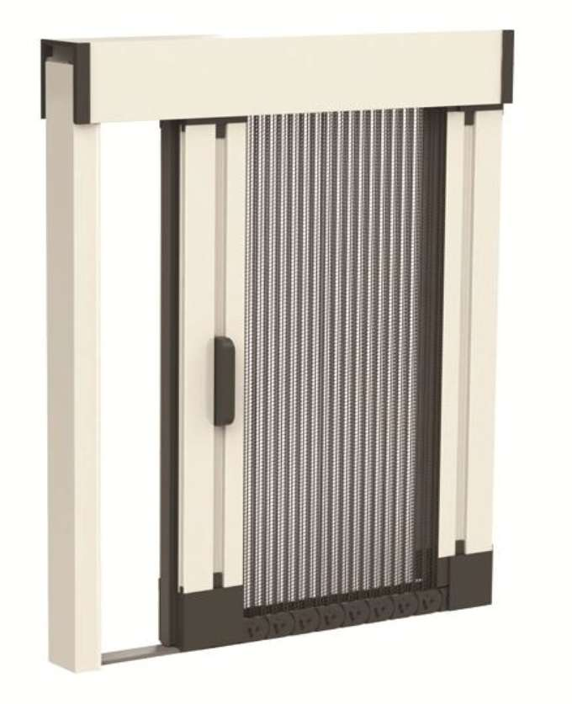
Coloris disponibles : Coloris RAL : Blanc 9010 - 1013 - 8017 - Noir - Marron (proche 8019). En plus-value : 7016 - 9006 - 3005 - 6009 - 7022 Coloris structurés : Blanc - 1013 - 6005 - 8017 - 8014 - 9001 Coloris accessoires : blancs sur moustiquaire blanche et noirs sur autres couleurs Plissée CALISTA - 1 vantail Dimensions de commande = Largeur dos de coulisse - Hauteur coffre compris
H/L | 800 | 1000 | 1200 | 1300 | 1600
1600 | 723 | 723 | 760 | 781
2050 | 723 | 723 | 760 | 781 | 962
2150 | 723 | 723 | 760 | 781 | 962
2250 | 723 | 723 | 760 | 781 | 962
2350 | 723 | 723 | 760 | 781 | 962
2450 | 723 | 723 | 760 | 781 | 962
2550 | 723 | 723 | 760 | 781 | 962

Plissée CALISTA - 2 vantaux Dimensions de commande = Largeur dos de coulisse - Hauteur coffre compris
H/L | 1600 | 1900 | 2200 | 2500 | 2800 | 3200
1600 | 1446 | 1446 | 1520 | 1563 | 1925 | 1925
2050 | 1446 | 1446 | 1520 | 1563 | 1925 | 1925
2150 | 1446 | 1446 | 1520 | 1563 | 1925 | 1925
2250 | 1446 | 1446 | 1520 | 1563 | 1925 | 1925
2350 | 1446 | 1446 | 1520 | 1563 | 1925 | 1925
2450 | 1446 | 1446 | 1520 | 1563 | 1925 | 1925
2550 | 1446 | 1446 | 1520 | 1563 | 1925 | 1925
Plus-value couleurs : voir page 23

Table 10
Profils en aluminium extrudé - Toile plissée polypropylène noire ou
par profil poignée - Système de fermeture à aimant - Système de fixation à baïonnette - Ouverture latérale ou réversible en 1 vantail
Dimensions : largeur maximale 3000 par vantail - hauteur maximale 3000
Coloris disponibles : Coloris RAL : Blanc 9010 - 1013 - 3005 - 6009 - 7016 - 7022 - 8017 - 9006 - Noir - Marron (proche 8019) Coloris structurés : Blanc - 1013 - 9016 - 6005 - 8017 - 8014 - 9001 Coloris accessoires : blancs sur moustiquaire blanche et noirs sur autres couleurs Plissée étroite CIRCE - 1 vantail Dimensions de commande = Largeur dos de coulisse - Hauteur coffre compris
H/L | 800 | 1000 | 1200 | 1400 | 1600 | 1800 | 1900 | 2000 | 2100 | 2200 | 2300 | 2400 | 2500 | 2600 | 2700 | 2800 | 2900 | 3000
850 | 343 | 343 | 343 | 343 | 343 | 343 | 347 | 364 | 386 | 404 | 421 | 440 | 457 | 475 | 493 | 511 | 528 | 547
950 | 343 | 343 | 343 | 343 | 343 | 368 | 390 | 407 | 428 | 450 | 471 | 490 | 511 | 532 | 550 | 571 | 593 | 611
1050 | 343 | 343 | 343 | 343 | 361 | 407 | 428 | 450 | 475 | 497 | 518 | 543 | 564 | 585 | 611 | 632 | 654 | 675
1150 | 343 | 343 | 343 | 347 | 397 | 447 | 471 | 493 | 518 | 543 | 568 | 593 | 618 | 643 | 668 | 693 | 718 | 740
1250 | 343 | 343 | 343 | 375 | 428 | 482 | 511 | 536 | 564 | 590 | 618 | 643 | 671 | 697 | 725 | 750 | 778 | 804
1350 | 343 | 343 | 350 | 407 | 464 | 521 | 550 | 578 | 611 | 640 | 668 | 697 | 725 | 754 | 782 | 811 | 839 | 868
1450 | 343 | 343 | 375 | 436 | 500 | 561 | 593 | 621 | 654 | 685 | 718 | 747 | 778 | 811 | 839 | 871 | 904 | 932
1550 | 343 | 343 | 400 | 468 | 532 | 600 | 632 | 664 | 700 | 732 | 764 | 800 | 832 | 864 | 900 | 932 | 964 | 997
1650 | 343 | 354 | 425 | 497 | 568 | 640 | 675 | 707 | 743 | 778 | 814 | 850 | 885 | 921 | 957 | 992 | 1028 | 1061
1750 | 343 | 375 | 450 | 525 | 600 | 675 | 714 | 750 | 789 | 825 | 864 | 900 | 939 | 975 | 1014 | 1050 | 1089 | 1125
1850 | 343 | 397 | 478 | 557 | 635 | 714 | 754 | 793 | 835 | 875 | 914 | 954 | 992 | 1032 | 1071 | 1111 | 1150 | 1189
1950 | 343 | 418 | 504 | 585 | 671 | 754 | 797 | 835 | 878 | 921 | 964 | 1004 | 1047 | 1089 | 1128 | 1171 | 1214 | 1254
2050 | 354 | 440 | 528 | 618 | 704 | 793 | 835 | 878 | 925 | 968 | 1011 | 1057 | 1100 | 1142 | 1185 | 1232 | 1275 | 1318
2150 | 371 | 461 | 554 | 647 | 740 | 832 | 878 | 921 | 968 | 1014 | 1061 | 1107 | 1154 | 1200 | 1246 | 1292 | 1335 | 1382
2250 | 386 | 482 | 578 | 675 | 771 | 868 | 918 | 964 | 1014 | 1061 | 1111 | 1157 | 1207 | 1254 | 1304 | 1349 | 1399 | 1446
2350 | 404 | 504 | 607 | 707 | 807 | 907 | 957 | 1007 | 1061 | 1111 | 1161 | 1211 | 1261 | 1311 | 1361 | 1411 | 1461 | 1511
Plissée étroite CIRCE - 1 vantail réversible Dimensions de commande = Largeur dos de coulisse - Hauteur coffre compris
H/L | 800 | 1000 | 1200 | 1400 | 1600 | 1800 | 1900 | 2000 | 2100 | 2200 | 2300 | 2400 | 2500 | 2600 | 2700 | 2800 | 2900 | 3000
850 | 443 | 443 | 443 | 443 | 443 | 443 | 443 | 443 | 443 | 443 | 443 | 454 | 471 | 490 | 507 | 528 | 547 | 564
950 | 443 | 443 | 443 | 443 | 443 | 443 | 443 | 443 | 443 | 464 | 482 | 504 | 525 | 547 | 568 | 590 | 611 | 632
1050 | 443 | 443 | 443 | 443 | 443 | 443 | 443 | 464 | 490 | 511 | 536 | 557 | 582 | 604 | 628 | 650 | 675 | 697
1150 | 443 | 443 | 443 | 443 | 443 | 457 | 482 | 511 | 536 | 561 | 585 | 611 | 635 | 661 | 685 | 711 | 740 | 764
1250 | 443 | 443 | 443 | 443 | 443 | 500 | 525 | 554 | 582 | 607 | 635 | 664 | 693 | 718 | 747 | 775 | 800 | 828
1350 | 443 | 443 | 443 | 443 | 478 | 540 | 568 | 597 | 628 | 657 | 685 | 718 | 747 | 775 | 807 | 835 | 864 | 897
1450 | 443 | 443 | 443 | 450 | 514 | 578 | 611 | 643 | 675 | 707 | 740 | 768 | 800 | 832 | 864 | 897 | 928 | 961
1550 | 443 | 443 | 443 | 482 | 550 | 618 | 650 | 685 | 721 | 754 | 789 | 821 | 857 | 889 | 925 | 961 | 992 | 1028
1650 | 443 | 443 | 443 | 511 | 585 | 657 | 693 | 728 | 768 | 804 | 839 | 875 | 911 | 950 | 985 | 1021 | 1057 | 1092
1750 | 443 | 443 | 464 | 543 | 618 | 697 | 735 | 775 | 814 | 850 | 889 | 928 | 968 | 1007 | 1042 | 1082 | 1121 | 1161
1850 | 443 | 443 | 493 | 575 | 654 | 735 | 778 | 818 | 861 | 900 | 939 | 982 | 1021 | 1064 | 1104 | 1146 | 1185 | 1225
1950 | 443 | 443 | 518 | 604 | 690 | 775 | 818 | 861 | 904 | 950 | 992 | 1035 | 1078 | 1121 | 1164 | 1207 | 1250 | 1292
2050 | 443 | 454 | 543 | 635 | 725 | 814 | 861 | 907 | 950 | 997 | 1042 | 1085 | 1132 | 1178 | 1221 | 1268 | 1314 | 1357
2150 | 443 | 475 | 571 | 664 | 761 | 857 | 904 | 950 | 997 | 1047 | 1092 | 1139 | 1189 | 1235 | 1282 | 1328 | 1378 | 1425
2250 | 443 | 500 | 597 | 697 | 797 | 897 | 947 | 997 | 1042 | 1092 | 1142 | 1192 | 1242 | 1292 | 1342 | 1392 | 1442 | 1492
2350 | 443 | 521 | 625 | 728 | 832 | 935 | 985 | 1039 | 1089 | 1142 | 1192 | 1246 | 1296 | 1349 | 1399 | 1454 | 1507 | 1557
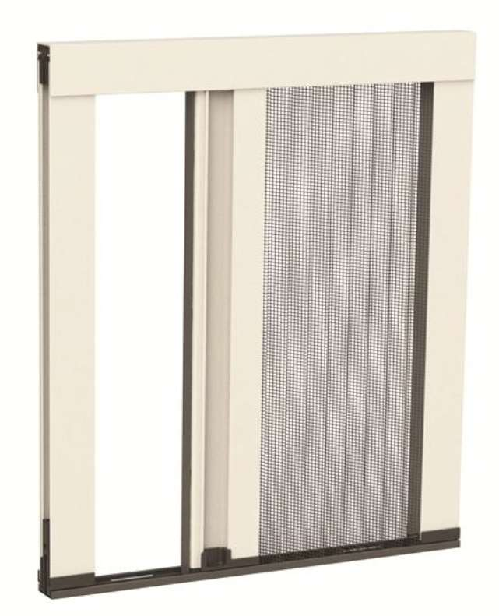
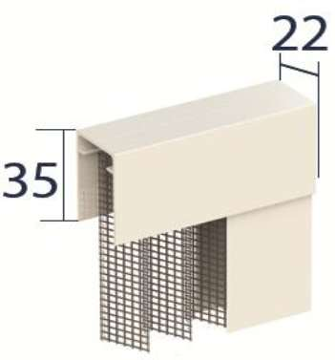
Plissée étroite CIRCE - 2 vantaux Dimensions de commande = Largeur dos de coulisse - Hauteur coffre compris

H/L | 1800 | 2000 | 2200 | 2400 | 2600 | 2700 | 2800 | 2900 | 3000 | 3100 | 3200 | 3300 | 3400 | 3500 | 3600
850 | 643 | 643 | 643 | 643 | 643 | 643 | 643 | 643 | 643 | 643 | 643 | 643 | 643 | 643 | 657
950 | 643 | 643 | 643 | 643 | 643 | 643 | 643 | 643 | 643 | 643 | 654 | 675 | 693 | 714 | 735
1050 | 643 | 643 | 643 | 643 | 643 | 643 | 643 | 654 | 675 | 700 | 721 | 743 | 768 | 789 | 811
1150 | 643 | 643 | 643 | 643 | 643 | 668 | 693 | 718 | 740 | 764 | 789 | 814 | 839 | 864 | 889
1250 | 643 | 643 | 643 | 643 | 697 | 725 | 750 | 778 | 804 | 832 | 857 | 885 | 911 | 939 | 964
1350 | 643 | 643 | 643 | 697 | 754 | 782 | 811 | 839 | 868 | 900 | 928 | 957 | 985 | 1014 | 1042
1450 | 643 | 643 | 685 | 747 | 811 | 839 | 871 | 904 | 932 | 964 | 997 | 1028 | 1057 | 1089 | 1121
1550 | 643 | 664 | 732 | 800 | 864 | 900 | 932 | 964 | 997 | 1032 | 1064 | 1097 | 1132 | 1164 | 1196
1650 | 643 | 707 | 778 | 850 | 921 | 957 | 992 | 1028 | 1061 | 1097 | 1132 | 1168 | 1204 | 1239 | 1275
1750 | 675 | 750 | 825 | 900 | 975 | 1014 | 1050 | 1089 | 1125 | 1164 | 1200 | 1239 | 1275 | 1314 | 1349
1850 | 714 | 793 | 875 | 954 | 1032 | 1071 | 1111 | 1150 | 1189 | 1228 | 1271 | 1311 | 1349 | 1389 | 1428
1950 | 754 | 835 | 921 | 1004 | 1089 | 1128 | 1171 | 1214 | 1254 | 1296 | 1339 | 1378 | 1421 | 1464 | 1507
2050 | 793 | 878 | 968 | 1057 | 1142 | 1185 | 1232 | 1275 | 1318 | 1364 | 1407 | 1449 | 1496 | 1539 | 1582
2150 | 832 | 921 | 1014 | 1107 | 1200 | 1246 | 1292 | 1335 | 1382 | 1428 | 1475 | 1521 | 1568 | 1614 | 1661
2250 | 868 | 964 | 1061 | 1157 | 1254 | 1304 | 1349 | 1399 | 1446 | 1496 | 1542 | 1592 | 1639 | 1689 | 1735
2350 | 907 | 1007 | 1111 | 1211 | 1311 | 1361 | 1411 | 1461 | 1511 | 1561 | 1614 | 1664 | 1714 | 1764 | 1814

Table 11
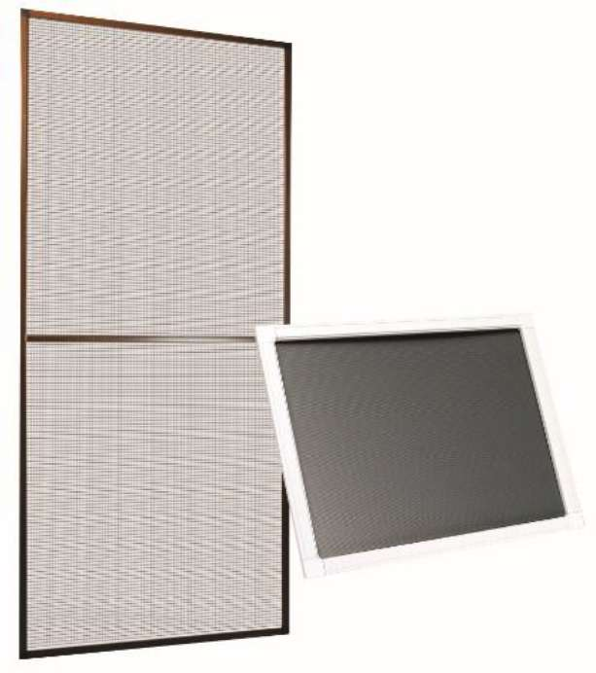
Cadre de 11 x 26 mm en aluminium extrudé - Toile en fibre de verre plastifiée grise - Maintien par aimants ou par équerres fixes Dimensions maximales : 1500 x 2500 avec traverse au delà de 1500

Coloris disponibles : Coloris RAL : Blanc 9010 - 1013 - 7016 - 8017 - Noir - Marron (proche 8019). En plus-value : 9006 - 3005 - 6009 - 7022 Coloris structurés : Blanc - 1013 - 6005 - 7001 - 7035 - 8017 - 8014 - 9001 Coloris accessoires : blancs sur moustiquaire blanche et noirs sur autres couleurs Fixe MYLAS Dimensions de commande = Largeur dos de coulisse - Hauteur coffre compris
 |  |  |  |  |  |  |  |  |  |  |  |  | Traverse intermédiaire à l'axe
 | H/L | 500 | 600 | 700 | 800 | 900 | 1000 | 1100 | 1200 | 1300 | 1400 | 1500 | 1600 | 1700 | 1800 | 1900 | 2000 | 2100 | 2200 | 2300 | 2400 | 2500
 | 550 | 121 | 121 | 121 | 121 | 121 | 121 | 121 | 121 | 121 | 121 | 121 | 121 | 121 | 121 | 121 | 121 | 121 | 125 | 129 | 136 | 140
 | 650 | 121 | 121 | 121 | 121 | 121 | 121 | 121 | 121 | 121 | 121 | 121 | 121 | 121 | 121 | 125 | 133 | 140 | 147 | 154 | 161 | 164
 | 750 | 121 | 121 | 121 | 121 | 121 | 121 | 121 | 121 | 121 | 121 | 121 | 121 | 129 | 140 | 147 | 154 | 161 | 168 | 175 | 183 | 190
 | 850 | 121 | 121 | 121 | 121 | 121 | 121 | 121 | 121 | 121 | 121 | 129 | 140 | 147 | 157 | 164 | 171 | 183 | 190 | 200 | 207 | 214
 | 950 | 121 | 121 | 121 | 121 | 121 | 121 | 121 | 121 | 125 | 136 | 147 | 154 | 164 | 175 | 183 | 193 | 204 | 211 | 221 | 233 | 243
 | 1050 | 121 | 121 | 121 | 121 | 121 | 121 | 121 | 129 | 140 | 150 | 161 | 171 | 183 | 193 | 204 | 214 | 225 | 236 | 247 | 257 | 268
 | 1150 | 121 | 121 | 121 | 121 | 121 | 121 | 129 | 140 | 154 | 164 | 175 | 186 | 200 | 211 | 221 | 233 | 247 | 257 | 268 | 278 | 293
 | 1250 | 121 | 121 | 121 | 121 | 121 | 129 | 140 | 154 | 164 | 179 | 190 | 204 | 214 | 228 | 243 | 254 | 268 | 278 | 293 | 304 | 318
 | 1350 | 121 | 121 | 121 | 121 | 125 | 140 | 150 | 164 | 179 | 193 | 207 | 218 | 233 | 247 | 261 | 275 | 286 | 300 | 314 | 328 | 343
 | 1450 | 121 | 121 | 121 | 121 | 133 | 147 | 164 | 179 | 193 | 207 | 221 | 236 | 250 | 264 | 278 | 293 | 307 | 325 | 340 | 354 | 368
Traverse intermédiaire à l'axe | 1550 | 121 | 121 | 121 | 125 | 143 | 157 | 175 | 190 | 204 | 221 | 236
 | 1650 | 121 | 121 | 121 | 136 | 150 | 168 | 186 | 200 | 218 | 236 | 250
 | 1750 | 121 | 121 | 125 | 143 | 161 | 179 | 197 | 214 | 233 | 250 | 268
 | 1850 | 121 | 121 | 133 | 150 | 168 | 190 | 207 | 225 | 243 | 264 | 283
 | 1950 | 121 | 121 | 140 | 161 | 179 | 200 | 218 | 240 | 257 | 278 | 297
 | 2050 | 121 | 125 | 147 | 168 | 190 | 207 | 228 | 250 | 271 | 290 | 311
 | 2150 | 121 | 133 | 154 | 175 | 197 | 218 | 240 | 261 | 283 | 304 | 325
 | 2250 | 121 | 140 | 161 | 183 | 207 | 228 | 250 | 275 | 297 | 318 | 343
 | 2350 | 121 | 143 | 168 | 193 | 214 | 240 | 261 | 286 | 311 | 333 | 357
 | 2450 | 125 | 150 | 175 | 200 | 225 | 250 | 275 | 297 | 321 | 347 | 371
 | 2500 | 129 | 157 | 183 | 207 | 233 | 257 | 286 | 311 | 336 | 361 | 386
Plus-value couleurs : voir page 23

Table 12
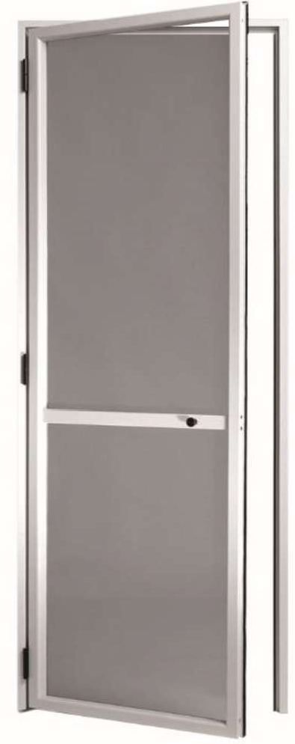
Cadre dormant aluminium extrudé de 36 mm avec ou sans recouvrement - Battant magnétique avec pommeau - Toile en fibre de verre plastifiée grise - Absence de rail au sol - Charnières avec ressort de rappel - Traverse intermédiaire positionnée à 900 mm du bas - Possibilité de soubassement plein en option Dimensions : largeur de 380 à 1200 par vantail pour 1 vantail et
Coloris disponibles : Coloris RAL : Blanc 9010 - 1013 - 8017 - Noir - Marron (proche 8019). En plus-value : 7016 - 9006 - 3005 - 6009 - 7022 Coloris structurés : Blanc - 1013 - 9016 - 6005 - 8017 - 8014 - 9001 Coloris accessoires : blancs sur moustiquaire blanche et noirs sur autres couleurs Porte battante LYSSA - 1 vantail Dimensions de commande = Largeur dos de coulisse - Hauteur coffre compris
H/L | 500 | 600 | 700 | 800 | 900 | 1000 | 1100 | 1200
1050 | 600 | 600 | 600 | 600 | 600 | 600 | 600 | 600
1150 | 600 | 600 | 600 | 600 | 600 | 600 | 600 | 600
1250 | 600 | 600 | 600 | 600 | 600 | 600 | 600 | 600
1350 | 600 | 600 | 600 | 600 | 600 | 600 | 600 | 600
1450 | 600 | 600 | 600 | 600 | 600 | 600 | 600 | 600
1550 | 600 | 600 | 600 | 600 | 600 | 600 | 600 | 600
1650 | 600 | 600 | 600 | 600 | 600 | 600 | 600 | 600
1750 | 600 | 600 | 600 | 600 | 600 | 600 | 600 | 632
1850 | 600 | 600 | 600 | 600 | 600 | 600 | 612 | 669
1950 | 600 | 600 | 600 | 600 | 600 | 600 | 645 | 702
2050 | 600 | 600 | 600 | 600 | 600 | 616 | 677 | 738
2150 | 600 | 600 | 600 | 600 | 600 | 649 | 710 | 775
2250 | 600 | 600 | 600 | 600 | 608 | 677 | 743 | 812
2350 | 600 | 600 | 600 | 600 | 636 | 706 | 775 | 849
Plus-value partie basse pleine bakélite ou polycarbonate

Porte battante LYSSA - 2 vantaux Dimensions de commande = Largeur dos de coulisse - Hauteur coffre compris
H/L | 1200 | 1300 | 1400 | 1500 | 1600 | 1700 | 1800 | 1900 | 2000
1050 | 959 | 959 | 959 | 959 | 959 | 959 | 959 | 959 | 959
1150 | 959 | 959 | 959 | 959 | 959 | 959 | 959 | 959 | 959
1250 | 959 | 959 | 959 | 959 | 959 | 959 | 959 | 959 | 959
1350 | 959 | 959 | 959 | 959 | 959 | 959 | 959 | 959 | 959
1450 | 959 | 959 | 959 | 959 | 959 | 959 | 959 | 959 | 959
1550 | 959 | 959 | 959 | 959 | 959 | 959 | 959 | 959 | 987
1650 | 959 | 959 | 959 | 959 | 959 | 959 | 959 | 1000 | 1049
1750 | 959 | 959 | 959 | 959 | 959 | 959 | 1004 | 1057 | 1110
1850 | 959 | 959 | 959 | 959 | 959 | 1004 | 1057 | 1114 | 1167
1950 | 959 | 959 | 959 | 959 | 996 | 1053 | 1114 | 1171 | 1228
2050 | 959 | 959 | 959 | 983 | 1044 | 1106 | 1167 | 1228 | 1289
2150 | 959 | 959 | 963 | 1028 | 1089 | 1155 | 1220 | 1285 | 1350
2250 | 959 | 959 | 1004 | 1073 | 1138 | 1208 | 1273 | 1342 | 1408
2350 | 959 | 975 | 1044 | 1118 | 1187 | 1257 | 1326 | 1399 | 1469
Plus-value partie basse pleine bakélite ou polycarbonate

Plus-value couleurs : voir page 23

